Sheet1

1 | 码头场景和家场景，在切幕时上下车会卡住，再也无法操纵人物
2 | 气泡框更换
3 | 第四幕下车后三人素材替换，现在只有丈夫是对的，妻子和孩子需要替换: 主角替换为： 孩子替换为：
4 | 第三幕前景树影添加动画
5 | 房子位置移动，目前下方有一层光线，如图
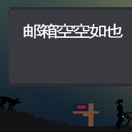
6 | 感叹号和邮箱触摸区增大，点击到人物也能触发
7 | 第五幕邮箱提示ui的背景是黑色的，看不清文字
8 | 邮箱弹出提示后，3秒后提示自动消失

